Cap1
Objetivo, utilidad y limitaciones de la información financiera con propósito general

Objetivo |  |  |  | 1.2
proporcionar información financiera sobre la entidad que informa que sea útil para:
 | inversores,
 | prestamistas, y
 | otros acreedores existentes y potenciales,
para tomar decisiones sobre el suministro de recursos a la entidad

Decisiones? |  |  |  | 1.2
 | compra, venta o mantenimiento de instrumentos de patrimonio
 | compra, venta o mantenimiento de instrumentos de deuda
 | suministro o cancelación de préstamos y otras formas de crédito;
 | ejercicio del derecho a votar que afectan el uso de los recursos económicos

De propósito general? |  |  |  | 1.5

Numerosos inversores, prestamistas y otros acreedores existentes y potenciales no pueden requerir que
las entidades que informan les proporcionen información directamente, y deben confiar en los informes
financieros con propósito general para obtener la mayor parte de la información financiera que necesitan.
Por consiguiente, ellos son los principales usuarios a quienes se dirigen los informes financieros con
propósito general.

Los informes financieros con propósito general no están diseñados para mostrar el valor de la entidad |  |  |  | 1.7
que informa; pero proporcionan información para ayudar a los inversores, prestamistas y otros
acreedores existentes o potenciales a estimar el valor de la entidad que informa.

la gerencia no necesita confiar en informes financieros con propósito general porque es capaz de |  |  |  | 1.9
obtener la información financiera que necesita de forma interna.

Los reguladores y público distinto de los inversores, prestamistas y otros acreedores, pueden |  |  |  | 1.10
encontrar también útiles los informes financieros con propósito general.
Sin embargo, esos informes no están principalmente dirigidos a estos otros grupos

Los usuarios, también consideran informacion adicional |  |  |  | 1.6
 | condiciones económicas generales
 | y las expectativas,
 | los sucesos y la situación política,
 | y las perspectivas del sector y de la empresa

Los estados financieros no son exactos |  |  |  | 1.11
En gran medida, los informes financieros se basan en estimaciones, juicios y modelos en lugar de
representaciones exactas. El Marco Conceptual establece los conceptos que subyacen en esas
estimaciones, juicios y modelos.

Meta improbable |  |  |  | 1.11
Como en la mayoría de las metas, la visión del Marco Conceptual de la información financiera
ideal es improbable que se alcance en su totalidad, al menos no a corto plazo, porque lleva tiempo
comprender, aceptar e implementar nuevas formas de analizar transacciones y otros sucesos.

Información sobre los recursos económicos, los derechos de los acreedores contra la entidad y los
cambios en estos de la entidad que informa

¿Qué es la situación financiera? |  |  |  | 1.12
es información sobre los recursos económicos de la entidad y los derechos de los acreedores
contra la entidad

Recursos económicos y derechos de los acreedores |  |  |  | 1.13-1.14

Esta información puede ayudar a los usuarios a identificar las fortalezas y debilidades financieras
de esta entidad.

Esa información puede ayudar a los usuarios a evaluar la liquidez y solvencia de la entidad que
informa, sus necesidades de financiación adicional y las posibilidades de tener éxito en obtener
esa financiación

Esa información ayuda a los usuarios a evaluar la administración por la gerencia de los recursos
económicos de la entidad.

Ayuda a predecir cómo se distribuirán los flujos de efectivo futuros entre los acreedores con
derechos contra la entidad que informa.

Cambios en los recursos económicos y en los derechos |  |  |  | 1.13-1.14

Los cambios en los recursos económicos y en los derechos de los acreedores de la entidad
que informa proceden de:

 | a) el rendimiento financiero |  | (origen: sus operaciones)
 | b) la emisión de deuda o instrumentos |  | (origen: Bancos)
 | de patrimonio |  | (origen: Accionistas)

 | c) y de otros sucesos o transacciones,

Rendimiento financiero reflejado por la contabilidad de acumulación (o devengo) |  |  |  | 1.17

El devengo
La contabilidad de acumulación (o devengo) describe los efectos de las transacciones y otros
sucesos y circunstancias sobre los recursos económicos y los derechos de los acreedores de
la entidad en los periodos en que esos efectos tienen lugar, incluso si los cobros y pagos
resultantes se producen en un periodo diferente.

Rendimiento financiero reflejado por los flujos de efectivo pasados |  |  |  | 1.20

Ayuda a los usuarios a evaluar la capacidad de la entidad para generar entradas de efectivo netas futuras
y a evaluar la administración por la gerencia de los recursos económicos de la entidad

Esa información indica la forma en que la entidad que informa obtiene y gasta efectivo, incluyendo
información sobre sus préstamos y reembolso de deuda, dividendos en efectivo u otras distribuciones
de efectivo a los inversores, y otros factores que pueden afectar a la liquidez y solvencia de la entidad.

La información sobre los flujos de efectivo ayuda a los usuarios a comprender las operaciones de una
entidad que informa, a evaluar sus actividades de inversión y financiación, determinar su liquidez y
solvencia e interpretar otra información sobre el rendimiento financiero.

Cambios en los recursos económicos y en los derechos de los acreedores que no proceden del |  |  |  | 1.21
rendimiento financiero

Los recursos económicos y los derechos de los acreedores de una entidad que informa pueden
cambiar también por razones distintas del rendimiento financiero, tales como la emisión de
deuda o instrumentos de patrimonio.

La información sobre este tipo de cambios es necesaria para proporcionar a los usuarios una
comprensión completa de por qué cambiaron los recursos económicos y los derechos de los
acreedores de la entidad que informa, y de las implicaciones de esos cambios para su rendimiento
financiero futuro.

Información sobre el uso de los recursos económicos de la entidad |  |  |  | 1.22-1.23

Información sobre la medida en que la gerencia de la entidad que informa ha cumplido eficiente
y eficazmente sus responsabilidades sobre el uso de los recursos económicos de la entidad ayuda
a los usuarios a evaluar la administración por la gerencia de esos recursos. Esta información
también es útil para predecir la medida en que la gerencia usará eficiente y eficazmente los
recursos económicos de la entidad en periodos futuros. Por ello, es útil para la evaluación de las
perspectivas de entradas de efectivo netas futuras de la entidad.

Ejemplos de las responsabilidades de la gerencia para usar los recursos de la entidad incluyen
proteger esos recursos económicos de la entidad contra efectos desfavorables de factores
económicos, tales como cambios tecnológicos o de precios, y asegurar que la entidad cumple
con la legislación, las normativas y las disposiciones contractuales que le sean aplicables.

 |  | 2019 | 2018
 | UTILIDAD ANTES DE IMPUESTOS | 581,894,000 | 569,543,000
 | IMPUESTO A LA RENTA | -105,666,000 | -126,662,000
 | UTILIDAD NETA | 476,228,000 | 442,881,000
 | Tasa efectiva | 18.16% | 22.24%
 | Tasa legal | 29.50% | 29.50%
 | Tasa efectiva | 11.34% | 7.26%
 |  | 65,992,730 | 41,353,185

 |  | -7,393,000 | -14,721,000
 |  | 72,281,000 | 51,348,000
 |  | 1,105,000 | 4,726,000
 |  | 65,993,000 | 41,353,000

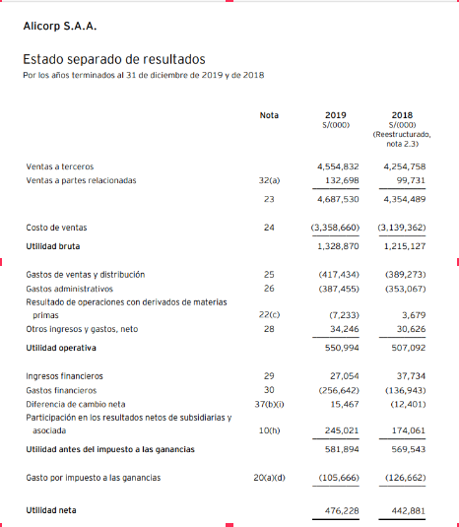

 |  | 245,021,000 | 174,061,000
 |  | 29.50% | 29.50%
 |  | 72,281,195 | 51,347,995

